Paises
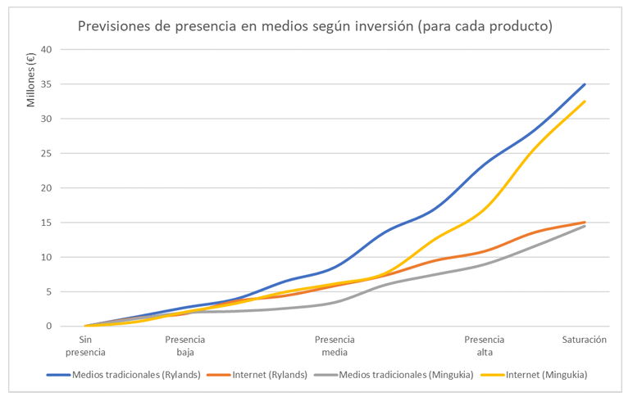
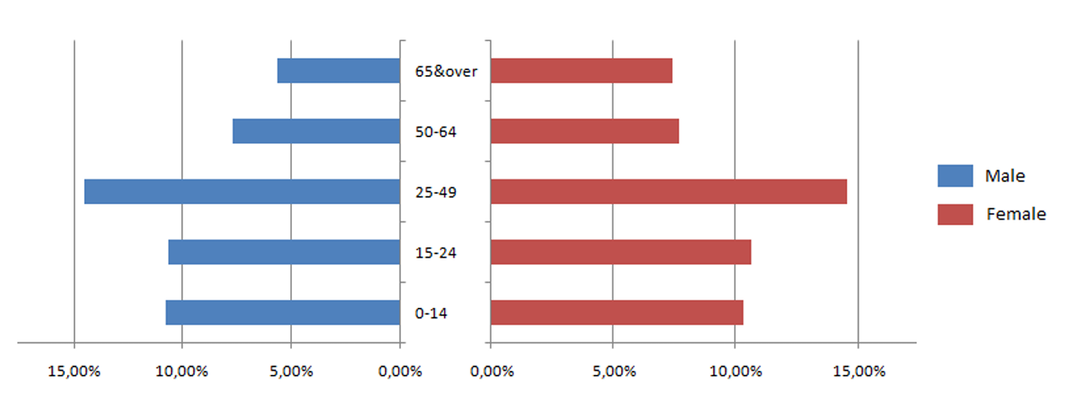
 | Rylands |  | Mingukia
Habitantes [Mill] | 335 |  | 49* |  | * Tasa de natalidad muy baja, alta densidad de población, tras una multiplicación de población.
PIB | Alto |  | Alto |  | *Crecio mucho en los últimos años
Habitantes cualificados | Alto |  | Alto
Media sueldos | Alto |  | Medio
Coste contratación | 1,900 € |  | 1,300 € |  | *imputados, integro, al inicio del ejercicio
Coste formación | 700 € |  | 1,300 € |  | *repartidos uniforme a lo largo
Coste salarial anual | 35,400 € |  | 27,300 € |  | *repartidos de forma uniforme
Formación | Alto |  | Alta
Centros comerciales | Alto
Puntos de distribución | Alto
Consolidado y próspero | SI |  |  |  | *Crecio mucho en los últimos años, menos prospero y consolidado
Ventas [total - comparativa] | media-baja | media-alta | media-baja | media-alta
Canales de distribución
Minoristas | 32% - 76% | 10% - 24% | 17% - 46% | 19% - 54%
Costes fijos anuales | 5,746,312 € |  | 4,467,212 €
Comisión sobre ventas | 6% |  | 5%
Tienda online fabricante | 16% - 29% | 38% - 71% | 21% - 50% | 21% - 50%
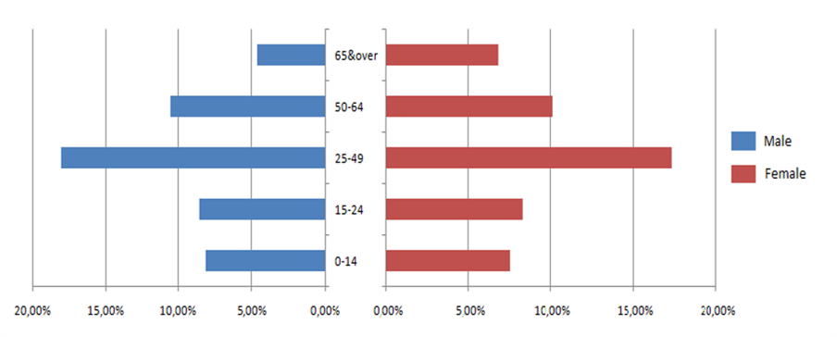
Costes fijos anuales | 1,054,922 € |  | 854,922 €
Comisión sobre ventas | 0% |  | 0%
Operadoras | 9% - 30% | 21% - 70% | 20% - 41% | 29% - 59%
Costes fijos anuales | 9,857,653 € |  | 11,556,412 €
Comisión sobre ventas | 9% |  | 10%
Marketplace | 43% - 58% | 31% - 42% | 42% - 57% | 31% - 43%
Costes fijos anuales | 15,742,370 € |  | 18,427,073 €
Comisión sobre ventas | 17% |  | 12 €
Gente con móvil [%] | 87.8
Trafico web por movil [%] | 47
Comprar móvil nuevo [%] | 2.55 |  | 12,5% (60% alto - 40% baja)
Plantear móvil nuevo [%] | 6.9 |  |  |  | *País muy sensible a las modas
Coste Fábrica | 1,950,000,000 € |  | 1,188,000,000 €
Costes Fábrica anuales extra | 390,000,000 € |  | 237,600,000 €
Coste fabricación FunSmart | 37 € |  | 34.78 €
Coste fabricación Excel | 121 € |  | 113.74 €

Trade Marketing
